calculo en base a IPC
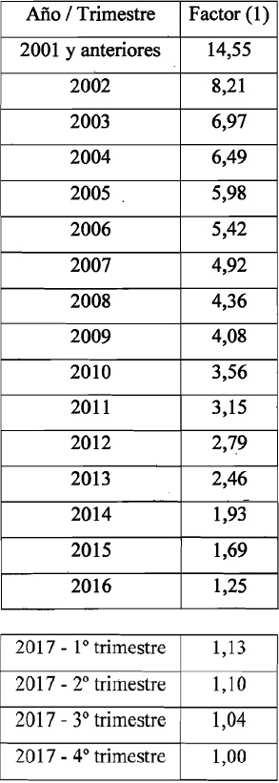
Fecha | Cierre 12- 2017 | Cierre 01- 2018 | Cierre 02- 2018 | Cierre 03- 2018 | Cierre 04- 2018 | Cierre 05- 2018 | Cierre 06- 2018 | Cierre 07- 2018 | Cierre 08- 2018 | Cierre 09- 2018 | Cierre 10- 2018 | Cierre 11- 2018
origen
AÑO | FACTOR ART 283 | 1.7574% | 2.4190% | 2.3411% | 2.7390% | 2.0754% | 3.7367% | 3.1016% | 3.8894% | 6.5343% | 5.3916% | 3.1534%
2001 | 14.55 | 14.81 | 15.16 | 15.52 | 15.94 | 16.27 | 16.88 | 17.41 | 18.08 | 19.27 | 20.30 | 20.94
2002 | 8.21 | 8.35 | 8.56 | 8.76 | 9.00 | 9.18 | 9.53 | 9.82 | 10.20 | 10.87 | 11.46 | 11.82
2003 | 6.97 | 7.09 | 7.26 | 7.43 | 7.64 | 7.80 | 8.09 | 8.34 | 8.66 | 9.23 | 9.73 | 10.03
2004 | 6.49 | 6.60 | 6.76 | 6.92 | 7.11 | 7.26 | 7.53 | 7.76 | 8.07 | 8.59 | 9.06 | 9.34
2005 | 5.98 | 6.09 | 6.23 | 6.38 | 6.55 | 6.69 | 6.94 | 7.15 | 7.43 | 7.92 | 8.34 | 8.61
2006 | 5.42 | 5.52 | 5.65 | 5.78 | 5.94 | 6.06 | 6.29 | 6.48 | 6.74 | 7.18 | 7.56 | 7.80
2007 | 4.92 | 5.01 | 5.13 | 5.25 | 5.39 | 5.50 | 5.71 | 5.89 | 6.11 | 6.51 | 6.87 | 7.08
2008 | 4.36 | 4.44 | 4.54 | 4.65 | 4.78 | 4.88 | 5.06 | 5.22 | 5.42 | 5.77 | 6.08 | 6.28 |  |  | IPC
2009 | 4.08 | 4.15 | 4.25 | 4.35 | 4.47 | 4.56 | 4.73 | 4.88 | 5.07 | 5.40 | 5.69 | 5.87 | Dec-17 |  | 124.7956
2010 | 3.56 | 3.62 | 3.71 | 3.80 | 3.90 | 3.98 | 4.13 | 4.26 | 4.42 | 4.71 | 4.97 | 5.12 | Jan-18 | 1.75735% | 126.9887
2011 | 3.15 | 3.21 | 3.28 | 3.36 | 3.45 | 3.52 | 3.66 | 3.77 | 3.92 | 4.17 | 4.40 | 4.53 | Feb-18 | 2.41903% | 130.0606
2012 | 2.79 | 2.84 | 2.91 | 2.98 | 3.06 | 3.12 | 3.24 | 3.34 | 3.47 | 3.69 | 3.89 | 4.02 | Mar-18 | 2.34106% | 133.1054
2013 | 2.46 | 2.50 | 2.56 | 2.62 | 2.70 | 2.75 | 2.85 | 2.94 | 3.06 | 3.26 | 3.43 | 3.54 | Apr-18 | 2.73903% | 136.7512
2014 | 1.93 | 1.96 | 2.01 | 2.06 | 2.11 | 2.16 | 2.24 | 2.31 | 2.40 | 2.56 | 2.69 | 2.78 | May-18 | 2.07537% | 139.5893
2015 | 1.69 | 1.72 | 1.76 | 1.80 | 1.85 | 1.89 | 1.96 | 2.02 | 2.10 | 2.24 | 2.36 | 2.43 | Jun-18 | 3.73668% | 144.8053
2016 | 1.25 | 1.27 | 1.30 | 1.33 | 1.37 | 1.40 | 1.45 | 1.50 | 1.55 | 1.66 | 1.74 | 1.80 | Jul-18 | 3.10161% | 149.2966
2017-01 TRIM | 1.13 | 1.15 | 1.18 | 1.21 | 1.24 | 1.26 | 1.31 | 1.35 | 1.40 | 1.50 | 1.58 | 1.63 | Aug-18 | 3.88944% | 155.1034
2017-02 TRIM | 1.10 | 1.12 | 1.15 | 1.17 | 1.21 | 1.23 | 1.28 | 1.32 | 1.37 | 1.46 | 1.54 | 1.58 | Sep-18 | 6.53429% | 165.2383
2017-03 TRIM | 1.04 | 1.06 | 1.08 | 1.11 | 1.14 | 1.16 | 1.21 | 1.24 | 1.29 | 1.38 | 1.45 | 1.50 | Oct-18 | 5.39161% | 174.1473
2017-04 TRIM | 1.00 | 1.02 | 1.04 | 1.07 | 1.10 | 1.12 | 1.16 | 1.20 | 1.24 | 1.32 | 1.40 | 1.44 | Nov-18 | 3.15336% | 179.6388
Jan-18 |  | 1.00 | 1.02 | 1.05 | 1.08 | 1.10 | 1.14 | 1.18 | 1.22 | 1.30 | 1.37 | 1.41
Feb-18 |  |  | 1.00 | 1.02 | 1.05 | 1.07 | 1.11 | 1.15 | 1.19 | 1.27 | 1.34 | 1.38
Mar-18 |  |  |  | 1.00 | 1.03 | 1.05 | 1.09 | 1.12 | 1.17 | 1.24 | 1.31 | 1.35
Apr-18 |  |  |  |  | 1.00 | 1.02 | 1.06 | 1.09 | 1.13 | 1.21 | 1.27 | 1.31
May-18 |  |  |  |  |  | 1.00 | 1.04 | 1.07 | 1.11 | 1.18 | 1.25 | 1.29
Jun-18 |  |  |  |  |  |  | 1.00 | 1.03 | 1.07 | 1.14 | 1.20 | 1.24
Jul-18 |  |  |  |  |  |  |  | 1.00 | 1.04 | 1.11 | 1.17 | 1.20
Aug-18 |  |  |  |  |  |  |  |  | 1.00 | 1.07 | 1.12 | 1.16
Sep-18 |  |  |  |  |  |  |  |  |  | 1.00 | 1.05 | 1.09
Oct-18 |  |  |  |  |  |  |  |  |  |  | 1.00 | 1.03
Nov-18 |  |  |  |  |  |  |  |  |  |  |  | 1.00

